ordersheet
タイ商品 買付け依頼シート
① お客様情報入力
≪お客様情報≫ |  | ローマ字で下記ご入力をお願いします。 記入ない場合は発注ができません |  |  |  |  | 最低デポジット金額の注意事項 ※詳細はHPをご確認ください。 |  |  |  |  |  |  | ご注文の流れ
申込日 |  |  |  |  |  |  | https://sakuratrade-thai.com/manual |  |  |  |  |  |  | 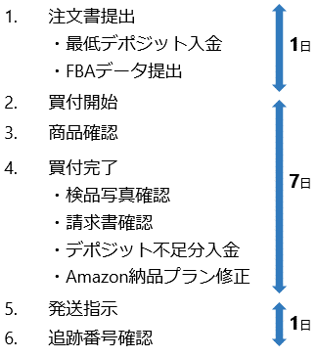
お名前 |  |  |  |  |  |  | ご注文書が確定しましたら、「最低デポジット金額」をご入金頂き、弊社にご注文書をお送りください。 ご入金をマイページに反映させるとともに、ご注文書の最低デポジット金額分を預り金からマイナスさせていただきます。 この際、預り金が0以上であれば、買付を開始することできます。 預り金がマイナスの場合は、買付開始・荷物発送をすることができませんので、マイナス分のご入金をお願いします。
電話番号
メールアドレス
≪支払い情報≫
支払方法 ※プルダウンで選択
ご入金予定日 |  |  |  |  |  |  | [銀行振込の場合] お振込金額（最低デポジット金額） |  |  | 0円
※ペイパルご利用の場合、決済手数料が別途3.6%かかります。 |  |  |  |  |  |  | [PAYPALの場合] お振込金額（最低デポジット金額） |  |  | 0円

② お届け先入力
≪お届け先≫ |  | お届け先区分をご選択いただき、別送の場合は、 郵便番号・住所を英語でご記入ください。 |  |  |  |  | その他の注意事項
お届け先区分 ※プルダウンで選択 |  |  |  |  |  |  | ・「日本の法令で輸入禁止されているもの」、「航空輸送できないもの」、「タイからの輸出が禁止されているもの」などは、 お取り扱いができませんので、ご了承くださいませ。
郵便番号
住所 |  |  |  |  |  |  | ・クロコダイル、パイソン、スティングレイなど、ワシントン条約にかかる商品を日本へ発送する場合は、 1商品につき、1枚のサイテス（証明書）が必要になります。 （サイテスがないと、日本通関時に没収される可能性があります） ・サイテス発行費用（約500バーツ/枚）は、実費でご請求させていただきますので、ご了承くださいませ。 また、発行手続きには1~2週間かかります。 |  |  |  |  |  |  | ※ショップの状況やご注文量により前後しますのでご注意ください。 ※日数は営業日にてお考え下さい。

③商品注文内容 |  |  |  |  |  |  | 単位：タイバーツ
NO | 商品名 | 商品URL or 名刺画像 | 商品画像 | 色 | サイズ | 数量 | 単価 | 小計 | 備考
例 | 長袖Tシャツ | 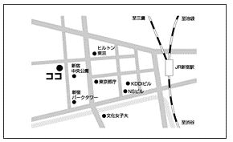 | 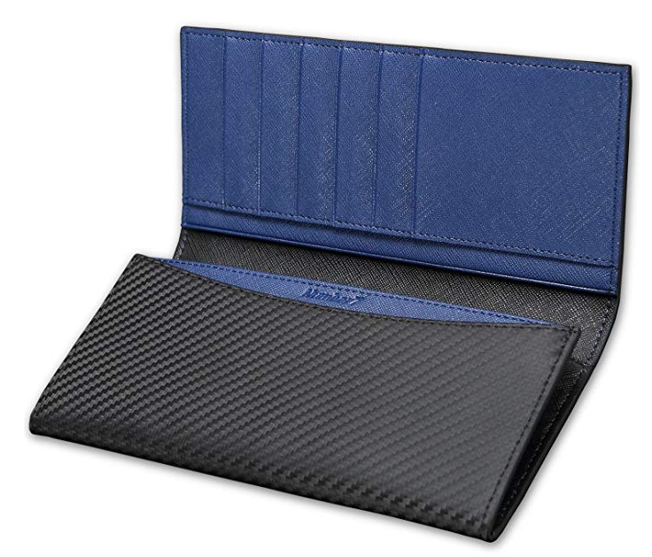 | 黒 | Ｍ | 5 | 18.00 | 90.00 | ショップ情報：○○店：TELXXXX-XXXXXX ・●番とセット梱包対応希望 ・詳細検品+検針で対応希望
1 |  |  |  |  |  |  |  | 0.00
2 |  |  |  |  |  |  |  | 0.00
3 |  |  |  |  |  |  |  | 0.00
4 |  |  |  |  |  |  |  | 0.00
5 |  |  |  |  |  |  |  | 0.00
6 |  |  |  |  |  |  |  | 0.00
7 |  |  |  |  |  |  |  | 0.00
8 |  |  |  |  |  |  |  | 0.00
9 |  |  |  |  |  |  |  | 0.00
10 |  |  |  |  |  |  |  | 0.00
11 |  |  |  |  |  |  |  | 0.00
12 |  |  |  |  |  |  |  | 0.00
13 |  |  |  |  |  |  |  | 0.00
14 |  |  |  |  |  |  |  | 0.00
15 |  |  |  |  |  |  |  | 0.00
16 |  |  |  |  |  |  |  | 0.00
17 |  |  |  |  |  |  |  | 0.00
18 |  |  |  |  |  |  |  | 0.00
19 |  |  |  |  |  |  |  | 0.00
20 |  |  |  |  |  |  |  | 0.00
21 |  |  |  |  |  |  |  | 0.00
22 |  |  |  |  |  |  |  | 0.00
23 |  |  |  |  |  |  |  | 0.00
24 |  |  |  |  |  |  |  | 0.00
25 |  |  |  |  |  |  |  | 0.00
26 |  |  |  |  |  |  |  | 0.00
27 |  |  |  |  |  |  |  | 0.00
28 |  |  |  |  |  |  |  | 0.00
29 |  |  |  |  |  |  |  | 0.00
30 |  |  |  |  |  |  |  | 0.00
合計 |  |  |  |  |  | 0 | - | 0.00 | - | 0 | 0 | 0 | 0 | 0 | 0 | 0 | 0 | 0 | 0 | 0 | 0

[銀行振込の場合] お振込金額（最低デポジット金額） |  |  |  |  |  | 0円 |  |  | ※商品代金をレート (3.5+0.3)円で計算しています。
[PAYPALの場合] お振込金額（最低デポジット金額） |  |  |  |  |  | 0円 |  |  | ※PAYPAL手数料3.6％を含む

注意事項 |  |  |  |  | 入金先情報
最低デポジット金額とは、ご注文の見積もり金額ではなく、 買付を開始するための最低限必要なデポジット金額となります。 商品代金のみとなり、送料や手数料を含んでおりません。 ご注文書を頂いた場合、その最低デポジット金額分を預り金からマイナスいたします。 この際、預り金が0以上であれば、買付を開始することできます。 買付が完了し、請求が確定した際に預り金が不足した場合は、 荷物の発送をすることができませんので、スムーズな発送をご希望される場合は、 デポジットを多めにご入金頂くことをお勧めいたします。 預かり金額はマイページでご確認いただけます。 |  |  |  |  | ◆ゆうちょ口座からのお振込み 記号－番号： 10110-72749361 口座名義 ： カ）ルセント ---------- ◆他金融機関からのお振込 銀行名 ： ゆうちょ銀行 支店名 ： 〇一八店 口座科目： 普通預金 口座番号： 7274936 口座名義： カ）ルセント

 |  |  |  |  | ◆PAYPAL決済時アドレス toyoda@sakuratrade-thai.com ※PAYPALの備考に「タイ注文デポジット金」とご記載ください。

